Thông báo sản phẩm mới
CÔNG TY TNHH ÁNH NGUYỆT CƯỜNG
VPGD: K137 Đặng Huy Tá - Hòa Minh - Liên Chiểu - Đà nẵng
Tel: 0915.878.525 | Web: anhnguyetcuong.vn | Email: anhnguyetcuong@gmail.com
THÔNG TIN SẢN PHẨM MÀN HÌNH SKYWORTH CHÍNH HÃNG
Kính gửi: Quý khách hàng Công ty TNHH Ánh Nguyệt Cường xin trân trọng thông báo tới Quý khách hàng những thông tin sản phẩm mới nhất như sau: Model M223FJ: Màn hình 21.5" tấm nền VA sẽ clear khi hết tồn kho, Model thay thế là 22B1H với thông số kỹ thuật chi tiết như sau:
TT | Hình ảnh sản phẩm | Mã sản phẩm | Thông số kỹ thuật chính | Giá lẻ (x1000) | Tồn kho
1 | 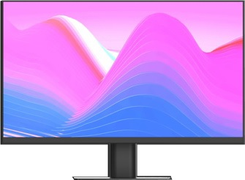 | C238J01P | Màn hình máy tính 23.8 inch; Model C238J01P; Hiệu COOCAA | 2,750 | Sẵn hàng
 |  |  | * Kích thước: 23.8 inches * Tấm nền: IPS * Độ phân giải tối ưu: 1920×1080@75Hz * Tần số quét tối đa: 75Hz * Đèn nền: E-LED * Độ sáng: 210nit ~ 260nit * Thời gian đáp ứng: 14ms * Tỷ lệ tương phản tĩnh/ động: 3.000:1 | 5.000.000:1 * Góc nhìn: 178°H/178°V * Gam màu: sRGB 90% * Cổng kết nối: VGA, HDMI, Audio Out * Thiết kế: Ultra Slim, Borderless, hỗ trợ VESA 100x100mm * Công nghệ: chống ánh sáng xanh và bảo vệ mắt. * Phụ kiện: Adapter nguồn AC, cáp HDMI

2 | 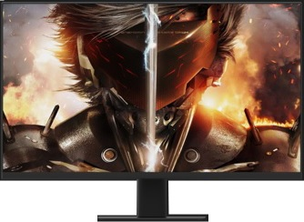 | C027J01P | Màn hình máy tính 27 inch; Model C270J01P; Hiệu COOCAA | 3,300 | Sẵn hàng
 |  |  | * Kích thước: 27 inches * Tấm nền: IPS * Độ phân giải tối ưu: 1920×1080@75Hz * Tần số quét tối đa: 75Hz * Đèn nền: E-LED * Độ sáng: 230nit ~ 280nit * Thời gian đáp ứng: 14ms * Tỷ lệ tương phản tĩnh/ động: * Góc nhìn: 178°H/178°V * Gam màu: sRGB 90% * Cổng kết nối: VGA, HDMI, Audio Out * Thiết kế: Ultra Slim, Borderless, hỗ trợ VESA 100x100mm * Công nghệ: chống ánh sáng xanh và bảo vệ mắt. * Phụ kiện: Adapter nguồn DC, cáp HDMI

1 | 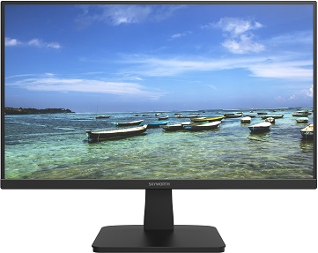 | 22B1H | Màn hình máy tính 21.5 inch, Model 22B1H Hiệu SKYWORTH | 2,500 | Sẵn hàng
 |  |  | * Kích thước: 21.5 inches * Tấm nền: VA * Độ phân giải tối ưu: 1920×1080@75Hz * Tần số quét tối đa: 75Hz * Đèn nền: E-LED * Độ sáng: 200nit * Thời gian đáp ứng: 6.5ms * Tỷ lệ tương phản tĩnh/ động: 3.000:1/ 5.000.000/1 * Góc nhìn: 178°H/178°V * Gam màu: sRGB 99% * Cổng kết nối: VGA, HDMI * Thiết kế: Ultra Slim, Borderless, điều chỉnh nghiêng trước sau -5°~15°, hỗ trợ VESA 75x75mm * Công nghệ: 6 profiles: Standard, FPS, RTS, Network, Movie, Game * Phụ kiện: Adapter nguồn DC, cáp HDMI

Cảm ơn Quý khách đã dành thời gian quan tâm, theo dõi và ủng hộ các sản phẩm, dịch vụ do Công ty cổ phần công nghệ Dss Việt Nam cung cấp. Để biết thêm thông tin chi tiết về thông số kỹ thuật & tồn kho sản phẩm, Quý khách vui lòng liên hệ với hệ thống kinh doanh phân phối của chúng tôi trên Toàn Quốc

Skyworth PC Monitor
CÔNG TY TNHH ÁNH NGUYỆT CƯỜNG
VPGD: K137 Đặng Huy Tá - Hòa Minh - Liên Chiểu - Đà nẵng
Tel: 0915.878.525 | Web: anhnguyetcuong.vn | Email: anhnguyetcuong@gmail.com
BÁO GIÁ SẢN PHẨM MÀN HÌNH SKYWORTH CHÍNH HÃNG
Được thành lập vào năm 1988 tại Hồng Kông, Skyworth TV [trực thuộc tập đoàn Skyworth Group Co., Ltd] là một công ty sản xuất điện tử tiêu dùng và thiết bị thông minh tập trung vào TV, màn hình, màn hình hiển thị, tương tác và thiết bị liên lạc. Hiện tại, hoạt động kinh doanh TV Skyworth đã có mặt tại hơn 100 quốc gia, vùng lãnh thổ trên thế giới với số lượng người dùng TV thông minh được kích hoạt đã lên tới 128 triệu đơn vị sản phẩm. Với hơn 30 năm kinh nghiệm và có mặt tại Việt Nam từ năm 2013, Skyworth đã gặt hái nhiều thành công, đạt được nhiều giải thưởng trên thế giới như: 2008: Top thương hiệu có giá trị nhất trong ngành công nghiệp điện tử 2013: Giá trị thương hiệu đạt 7,95 tỷ USD "Best Of The Best" Giải thưởng thiết kế của Red Dot Award 2013 2015: Giá trị thương hiệu Skyworth đạt 8,98 tỷ USD. Top 07 thương hiệu tivi có giá trị nhất trên thế giới 2016: "Top 05 thương hiệu tivi nổi tiếng nhất thế giới" Từ tháng 9 năm 2022, Skyworth và Công ty cổ phần công nghệ Dss Việt Nam đã ký hợp đồng phân phối độc quyền sản phẩm TV & màn hình PC trên toàn lãnh thổ Việt Nam. Với dải sản phẩm đa dạng từ phổ thông đến cao cấp, phục vụ người dùng Văn phòng, Games, Thiết kế đồ họa và Sáng tạo nội dung, Skyworth tự tin khẳng định vị thế của mình trên thị trường bằng chất lượng, chế độ hậu mãi chu đáo, hoàn hảo nhất
Giá đã bao gồm 10% VAT |  |  |  |  |  |  |  | Có giá trị từ ngày: |  | 01/04/2023
Phân khúc sản phẩm |  | 22 inches | 24 inches | 24 inches Games | 27 inches | 27 inches Games | 49 inches Games
TT | Hình ảnh sản phẩm |  |  |  |  | Mã sản phẩm | Thông số kỹ thuật chính |  | Giá lẻ (x1000) | Giá sỉ (x1000) | Tồn kho
MÀN HÌNH SKYWORTH 22 INCHES CHÍNH HÃNG - BẢO HÀNH 36 THÁNG TẠI CÁC TTBH SKYWORTH TRÊN TOÀN QUỐC
1 |  |  |  |  |  | M223FJ | Màn hình máy tính 21.5 inch, Model M223FJ, Hiệu SKYWORTH |  | 2,450 | 1,900 | Sẵn hàng
 |  |  |  |  |  |  | * Kích thước: 21.5 inches * Tấm nền: VA * Độ phân giải tối ưu: 1920×1080@75Hz * Tần số quét tối đa: 75Hz * Đèn nền: E-LED * Độ sáng: 200nit * Thời gian đáp ứng: 6.5ms * Tỷ lệ tương phản tĩnh/ động: 3.000:1/ 5.000.000/1 * Góc nhìn: 178°H/178°V * Gam màu: sRGB 99% * Cổng kết nối: VGA, HDMI * Thiết kế: Ultra Slim, Borderless, điều chỉnh nghiêng trước sau -5°~15°, hỗ trợ VESA 75x75mm * Công nghệ: 6 profiles: Standard, FPS, RTS, Network, Movie, Game * Phụ kiện: Adapter nguồn DC, cáp HDMI

2 |  |  |  |  |  | 22B1H | Màn hình máy tính 21.5 inch, Model 22B1H, Hiệu SKYWORTH |  | 2,500 | 1,950 | Sẵn hàng
 |  |  |  |  |  |  | * Kích thước: 21.5 inches * Tấm nền: VA * Độ phân giải tối ưu: 1920×1080@75Hz * Tần số quét tối đa: 75Hz * Đèn nền: E-LED * Độ sáng: 200nit * Thời gian đáp ứng: 6.5ms * Tỷ lệ tương phản tĩnh/ động: 3.000:1/ 5.000.000/1 * Góc nhìn: 178°H/178°V * Gam màu: sRGB 99% * Cổng kết nối: VGA, HDMI * Thiết kế: Ultra Slim, Borderless, điều chỉnh nghiêng trước sau -5°~15°, hỗ trợ VESA 75x75mm * Công nghệ: 6 profiles: Standard, FPS, RTS, Network, Movie, Game * Phụ kiện: Adapter nguồn DC, cáp HDMI
 |  |  |  |  |  |  |  |  | Sản phẩm mới về hàng

MÀN HÌNH SKYWORTH 24 INCHES CHÍNH HÃNG - BẢO HÀNH 36 THÁNG TẠI CÁC TTBH SKYWORTH TRÊN TOÀN QUỐC
3 | 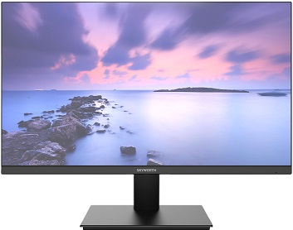 |  |  |  |  | 24B1 | Màn hình máy tính 23.8 inch, Model 24B1, Hiệu SKYWORTH |  | 2,800 | 2,370 | Sẵn hàng
 |  |  |  |  |  |  | * Kích thước: 23.8 inches * Tấm nền: VA * Độ phân giải tối ưu: 1920×1080@75Hz * Tần số quét tối đa: 75Hz * Đèn nền: E-LED * Độ sáng: 200nit * Thời gian đáp ứng: 16.5ms * Tỷ lệ tương phản tĩnh/ động: 5.000:1/ 5.000.000/1 * Góc nhìn: 178°H/178°V * Gam màu: sRGB 99%, Adobe RGB 74% * Cổng kết nối: VGA, HDMI * Thiết kế: Ultra Slim, Borderless, điều chỉnh nghiêng trước sau -5°~15°, hỗ trợ VESA 75x75mm * Công nghệ: 6 profiles: Standard, FPS, RTS, Network, Movie, Game Low Blue Light mode * Phụ kiện: Adapter nguồn AC, cáp HDMI

4 | 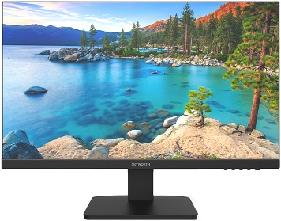 |  |  |  |  | 24B1H | Màn hình máy tính 23.8 inch, Model 24B1H, Hiệu SKYWORTH |  | 2,900 | 2,470 | Sẵn hàng
 |  |  |  |  |  |  | * Kích thước: 23.8 inches * Tấm nền: IPS * Độ phân giải tối ưu: 1920×1080@75Hz * Tần số quét tối đa: 75Hz * Đèn nền: E-LED * Độ sáng: 230nit * Thời gian đáp ứng: 14ms * Tỷ lệ tương phản tĩnh/ động: 1.000:1/ 3.000.000/1 * Góc nhìn: 178°H/178°V * Gam màu: sRGB 99% * Cổng kết nối: VGA, HDMI, Audio Out * Thiết kế: Ultra Slim, Borderless, điều chỉnh nghiêng trước sau -5°~15°, hỗ trợ VESA 75x75mm * Công nghệ: 6 profiles: Standard, FPS, RTS, Network, Movie, Game Low Blue Light mode * Phụ kiện: Adapter nguồn DC, cáp HDMI

MÀN HÌNH SKYWORTH 24 INCHES CHÍNH HÃNG CHUYÊN GAMES - BẢO HÀNH 36 THÁNG TẠI CÁC TTBH SKYWORTH TRÊN TOÀN QUỐC
5 | 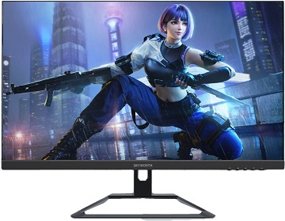 |  |  |  |  | 24G1H | Màn hình máy tính 23.8 inch, Model 24G1H, Hiệu SKYWORTH |  | 4,250 | 3,840 | Sẵn hàng
 |  |  |  |  |  |  | * Kích thước: 23.8 inches * Tấm nền: FAST-IPS * Độ phân giải tối ưu: 1920×1080@144Hz * Tần số quét tối đa: 144Hz * Đèn nền: E-LED * Độ sáng: 250nit * Thời gian đáp ứng: 5ms * Tỷ lệ tương phản tĩnh/ động: 1.000:1/ 3.000.000/1 * Góc nhìn: 178°H/178°V * Gam màu: sRGB 99%, Adobe RGB 74% * Cổng kết nối: HDMI, Display Port, Audio Out * Thiết kế: Ultra Slim, Borderless, điều chỉnh nghiêng trước sau -5°~15°, hỗ trợ VESA 100x100mm * Công nghệ: 6 profiles: Standard, FPS, RTS, Network, Movie, Game Low Blue Light mode, FreeSync, Over Drive, Game Plus * Phụ kiện: Adapter nguồn DC, cáp HDMI
 |  |  |  |  |  |  |  |  | Màn hình phẳng 24" chuyên Games, tần số quét 144Hz

MÀN HÌNH SKYWORTH 27 INCHES CHÍNH HÃNG - BẢO HÀNH 36 THÁNG TẠI CÁC TTBH SKYWORTH TRÊN TOÀN QUỐC
6 | 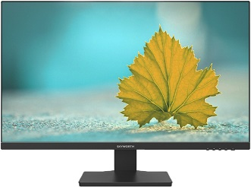 |  |  |  |  | 27B1H | Màn hình máy tính 27 inch , Model 27B1H, Hiệu SKYWORTH |  | 3,500 | 3,050 | Sẵn hàng
 |  |  |  |  |  |  | * Kích thước: 27 inches * Tấm nền: IPS * Độ phân giải tối ưu: 1920×1080@75Hz * Tần số quét tối đa: 75Hz * Đèn nền: E-LED * Độ sáng: 250nit * Thời gian đáp ứng: 14ms * Tỷ lệ tương phản tĩnh/ động: 1.000:1/ 3.000.000/1 * Góc nhìn: 178°H/178°V * Gam màu: sRGB 99% * Cổng kết nối: VGA, HDMI, Audio Out * Thiết kế: Ultra Slim, Borderless, điều chỉnh nghiêng trước sau -5°~15°, hỗ trợ VESA 100x100mm * Công nghệ: 6 profiles: Standard, FPS, RTS, Network, Movie, Game Low Blue Light mode * Phụ kiện: Adapter nguồn DC, cáp HDMI

MÀN HÌNH SKYWORTH 27 INCHES CHÍNH HÃNG CHUYÊN GAMES - BẢO HÀNH 36 THÁNG TẠI CÁC TTBH SKYWORTH TRÊN TOÀN QUỐC
7 | 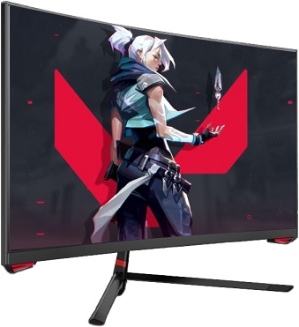 |  |  |  |  | C27G1H | Màn hình máy tính 27 inch, Model C27G1H, Hiệu SKYWORTH |  | 5,500 | 4,260 | Sẵn hàng
 |  |  |  |  |  |  | * Kích thước: 27 inches cong (Curved Screen) R1500 * Tấm nền: VA * Độ phân giải tối ưu: 1920×1080@165Hz [Display Port] * Tần số quét tối đa: 165Hz * Đèn nền: E-LED * Độ sáng: 300nit * Thời gian đáp ứng: 12ms * Tỷ lệ tương phản tĩnh: 4.000:1 * Góc nhìn: 178°H/178°V * Gam màu: sRGB 99% * Cổng kết nối: HDMI*2, Display Port, Audio Out * Thiết kế: Ultra Slim, Borderless, điều chỉnh nghiêng trước sau -5°~15°, có móc treo tai nghe, hỗ trợ VESA 75x75mm * Công nghệ: 6 profiles: Standard, FPS, RTS, Network, Movie, Game Low Blue Light mode, Adaptive Sync, Over Drive, Game Plus * Phụ kiện: Adapter nguồn DC, cáp Display Port
 |  |  |  |  |  |  |  |  | Màn hình cong 27" chuyên Games, tần số quét 165Hz

MÀN HÌNH SKYWORTH 49 INCHES CHÍNH HÃNG CHUYÊN GAMES - BẢO HÀNH 36 THÁNG TẠI CÁC TTBH SKYWORTH TRÊN TOÀN QUỐC
8 | 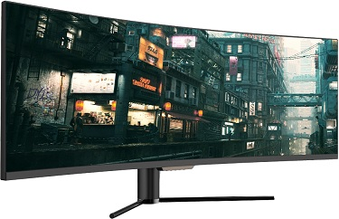 |  |  |  |  | 49G1H | Màn hình máy tính 49 inch, Model 49G1H, Hiệu SKYWORTH |  | 22,000 | 18,810 | Sẵn hàng
 |  |  |  |  |  |  | * Kích thước: 49 inches cong (Curved Screen) R1800 * Tấm nền: VA * Độ phân giải tối ưu: 3840×1080@144Hz | 32:9 * Tần số quét tối đa: 144Hz * Đèn nền: E-LED * Độ sáng: HDR 400 * Thời gian đáp ứng: 8ms * Tỷ lệ tương phản tĩnh: 3.000:1 * Góc nhìn: 178°H/178°V * Gam màu: sRGB 99% * Cổng kết nối: HDMI*3, Display Port * Thiết kế: Ultra Slim, Borderless, điều chỉnh nghiêng trước sau -5°~15°, hỗ trợ VESA 100x100mm * Công nghệ: 6 profiles: Standard, FPS, RTS, Network, Movie, Game Low Blue Light mode, Adaptive Sync, Over Drive, Game Plus, PIP * Phụ kiện: cáp nguồn AC, Remote, cáp Display Port
 |  |  |  |  |  |  |  |  | Màn hình cong 49" chuyên Games, tần số quét 144Hz, HDR400

Cảm ơn Quý khách đã dành thời gian quan tâm, theo dõi và ủng hộ các sản phẩm, dịch vụ do Công ty TNHH Ánh Nguyệt Cường cung cấp. Để biết thêm thông tin chi tiết về thông số kỹ thuật & tồn kho sản phẩm, Quý khách vui lòng liên hệ với hệ thống kinh doanh phân phối của chúng tôi trên Toàn Quốc

Coocaa PC Monitor
CÔNG TY TNHH ÁNH NGUYỆT CƯỜNG
VPGD: K137 Đặng Huy Tá - Hòa Minh - Liên Chiểu - Đà nẵng
Tel: 0915.878.525 | Web: anhnguyetcuong.vn | Email: anhnguyetcuong@gmail.com
BÁO GIÁ SẢN PHẨM MÀN HÌNH COOCAA CHÍNH HÃNG
Được thành lập vào năm 1988 tại Hồng Kông, Skyworth TV [trực thuộc tập đoàn Skyworth Group Co., Ltd] là một công ty sản xuất điện tử tiêu dùng và thiết bị thông minh tập trung vào TV, màn hình, màn hình hiển thị, tương tác và thiết bị liên lạc. Hiện tại, hoạt động kinh doanh TV Skyworth đã có mặt tại hơn 100 quốc gia, vùng lãnh thổ trên thế giới với số lượng người dùng TV thông minh được kích hoạt đã lên tới 128 triệu đơn vị sản phẩm. Với hơn 30 năm kinh nghiệm và có mặt tại Việt Nam từ năm 2013, Skyworth đã gặt hái nhiều thành công, đạt được nhiều giải thưởng trên thế giới như: 2008: Top thương hiệu có giá trị nhất trong ngành công nghiệp điện tử 2013: Giá trị thương hiệu đạt 7,95 tỷ USD "Best Of The Best" Giải thưởng thiết kế của Red Dot Award 2013 2015: Giá trị thương hiệu Skyworth đạt 8,98 tỷ USD. Top 07 thương hiệu tivi có giá trị nhất trên thế giới 2016: "Top 05 thương hiệu tivi nổi tiếng nhất thế giới" Từ tháng 9 năm 2022, Skyworth và Công ty cổ phần công nghệ Dss Việt Nam đã ký hợp đồng phân phối độc quyền sản phẩm TV & màn hình PC trên toàn lãnh thổ Việt Nam và COOCAA là thương hiệu trực thuộc tập đoàn Skyworth. Sản phẩm màn hình COOCAA có phân khúc từ 22" đến 27" hướng tới người dùng phổ thông với mức giá hợp lý nhưng vẫn được hưởng chế độ hậu mãi chu đáo, hoàn hảo nhất
Giá đã bao gồm 10% VAT |  |  |  |  |  |  | Có giá trị từ ngày: |  | 01/04/2023
Phân khúc sản phẩm |  | 22 inches | 24 inches | 27 inches
TT | Hình ảnh sản phẩm |  |  |  | Mã sản phẩm | Thông số kỹ thuật chính |  | Giá lẻ (x1000) | Giá sỉ (x1000) | Tồn kho
MÀN HÌNH COOCAA 22 INCHES CHÍNH HÃNG - BẢO HÀNH 24 THÁNG TẠI CÁC TTBH COOCAA TRÊN TOÀN QUỐC
1 | 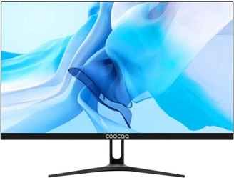 |  |  |  | C215J01 | Màn hình máy tính 21.5 inch; Model C215J01; Hiệu COOCAA |  | 2,300 | 1,820 | Sắp về hàng
 |  |  |  |  |  | * Kích thước: 21.5 inches * Tấm nền: VA * Độ phân giải tối ưu: 1920×1080@75Hz * Tần số quét tối đa: 75Hz * Đèn nền: E-LED * Độ sáng: 200nit ~ 230nit * Thời gian đáp ứng: 10ms * Tỷ lệ tương phản tĩnh/ động: 3.000:1 | 5.000.000:1 * Góc nhìn: 178°H/178°V * Gam màu: sRGB 90% * Cổng kết nối: VGA, HDMI, Audio Out * Thiết kế: Ultra Slim, Borderless, hỗ trợ VESA 100x100mm * Công nghệ: chống ánh sáng xanh và bảo vệ mắt. * Phụ kiện: Adapter nguồn DC, cáp HDMI

MÀN HÌNH COOCAA 24 INCHES CHÍNH HÃNG - BẢO HÀNH 24 THÁNG TẠI CÁC TTBH COOCAA TRÊN TOÀN QUỐC
2 | 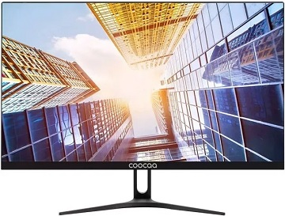 |  |  |  | C238J01 | Màn hình máy tính 23.8 inch; Model C238J01; Hiệu COOCAA |  | 2,450 | 2,140 | Sẵn hàng
 |  |  |  |  |  | * Kích thước: 23.8 inches * Tấm nền: VA * Độ phân giải tối ưu: 1920×1080@75Hz * Tần số quét tối đa: 75Hz * Đèn nền: E-LED * Độ sáng: 210nit ~ 260nit * Thời gian đáp ứng: 10ms * Tỷ lệ tương phản tĩnh/ động: 3.000:1 | 5.000.000:1 * Góc nhìn: 178°H/178°V * Gam màu: sRGB 90% * Cổng kết nối: VGA, HDMI, Audio Out * Thiết kế: Ultra Slim, Borderless, hỗ trợ VESA 100x100mm * Công nghệ: chống ánh sáng xanh và bảo vệ mắt. * Phụ kiện: Adapter nguồn AC, cáp HDMI
 |  |  |  |  |  |  |  | Giá bán lẻ giảm

3 |  |  |  |  | C238J01P | Màn hình máy tính 23.8 inch; Model C238J01P; Hiệu COOCAA |  | 2,750 | 2,250 | Sắp về hàng
 |  |  |  |  |  | * Kích thước: 23.8 inches * Tấm nền: IPS * Độ phân giải tối ưu: 1920×1080@75Hz * Tần số quét tối đa: 75Hz * Đèn nền: E-LED * Độ sáng: 210nit ~ 260nit * Thời gian đáp ứng: 14ms * Tỷ lệ tương phản tĩnh/ động: 3.000:1 | 5.000.000:1 * Góc nhìn: 178°H/178°V * Gam màu: sRGB 90% * Cổng kết nối: VGA, HDMI, Audio Out * Thiết kế: Ultra Slim, Borderless, hỗ trợ VESA 100x100mm * Công nghệ: chống ánh sáng xanh và bảo vệ mắt. * Phụ kiện: Adapter nguồn AC, cáp HDMI

MÀN HÌNH COOCAA 27 INCHES CHÍNH HÃNG - BẢO HÀNH 24 THÁNG TẠI CÁC TTBH COOCAA TRÊN TOÀN QUỐC
4 | 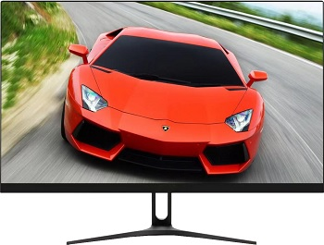 |  |  |  | C027J01 | Màn hình máy tính 27 inch; Model C027J01; Hiệu COOCAA |  | 3,100 | 2,830 | Sắp về hàng
 |  |  |  |  |  | * Kích thước: 27 inches * Tấm nền: VA * Độ phân giải tối ưu: 1920×1080@75Hz * Tần số quét tối đa: 75Hz * Đèn nền: E-LED * Độ sáng: 230nit ~ 280nit * Thời gian đáp ứng: 16ms * Tỷ lệ tương phản tĩnh/ động: 4000:1 * Góc nhìn: 178°H/178°V * Gam màu: sRGB 90% * Cổng kết nối: VGA, HDMI, Audio Out * Thiết kế: Ultra Slim, Borderless, hỗ trợ VESA 100x100mm * Công nghệ: chống ánh sáng xanh và bảo vệ mắt. * Phụ kiện: Adapter nguồn DC, cáp HDMI
 |  |  |  |  |  |  |  | Giá bán lẻ giảm

5 |  |  |  |  | C027J01P | Màn hình máy tính 27 inch; Model C270J01P; Hiệu COOCAA |  | 3,300 | 3,000 | Sắp về hàng
 |  |  |  |  |  | * Kích thước: 27 inches * Tấm nền: IPS * Độ phân giải tối ưu: 1920×1080@75Hz * Tần số quét tối đa: 75Hz * Đèn nền: E-LED * Độ sáng: 230nit ~ 280nit * Thời gian đáp ứng: 14ms * Tỷ lệ tương phản tĩnh/ động: * Góc nhìn: 178°H/178°V * Gam màu: sRGB 90% * Cổng kết nối: VGA, HDMI, Audio Out * Thiết kế: Ultra Slim, Borderless, hỗ trợ VESA 100x100mm * Công nghệ: chống ánh sáng xanh và bảo vệ mắt. * Phụ kiện: Adapter nguồn DC, cáp HDMI

Cảm ơn Quý khách đã dành thời gian quan tâm, theo dõi và ủng hộ các sản phẩm, dịch vụ do Công ty TNHH Ánh Nguyệt Cường cung cấp. Để biết thêm thông tin chi tiết về thông số kỹ thuật & tồn kho sản phẩm, Quý khách vui lòng liên hệ với hệ thống kinh doanh phân phối của chúng tôi trên Toàn Quốc

